AR
 |  |  | Вход |  |  |  |  |  |  | Выход |  | Осмысленность
 |  |  |  |  |  |  |  |  |  | Точность | Адекватность | уд.влияние | св.член
 |  |  |  | лаг запаздывания влияния k= | 5 | Адекватный интервал прогноза |  |  |  | R^2 |  | 1 | 2
 |  |  |  |  |  |  |  |  |  | 0.843 | 0 | 165.66% | 714954.91544
 |  |  | Y | X | Y^ | Y min | X max | Адекватность
 | t |  | Yt | Yt+k | f (X)
 | № | года | ВВП | ВВП t+5 | AR | низ | верх |  |  | Функция
база | 1 | 2002 | 1,523,670 |  |  | -1,956,201 | 3,739,941 |  |  | Таблицы подстановки
 | 2 | 2003 | 1,899,714 |  |  | -1,286,877 | 4,213,047 |  | k | R^2 | Адекватность | уд.влияние | св.член
 | 3 | 2004 | 2,271,977 |  |  | -580,605 | 4,718,164 |  |  | 1 | 0 | 2 | 714,955
 | 4 | 2005 | 2,745,200 |  |  | 162,596 | 5,258,485 |  | 1 | 0.98924976795 | 0 | 1.1445851982 | -143503.39025
 | 5 | 2006 | 3,476,076 |  |  | 942,177 | 5,837,862 |  | 2 | 0.95944751451 | 0 | 1.3257597253 | -428363.35381
 | 6 | 2007 | 4,183,589 | 1,523,670 | 3,239,092 | 1,756,902 | 6,460,967 |  | 3 | 0.91182900012 | 0 | 1.488460985 | -440471.50979
 | 7 | 2008 | 5,380,452 | 1,899,714 | 3,862,053 | 2,604,677 | 7,133,476 |  | 4 | 0.86498327375 | 0 | 1.5918007331 | 24122.524081
 | 8 | 2009 | 5,857,652 | 2,271,977 | 4,478,749 | 3,482,416 | 7,862,199 |  | 5 | 0.84321350323 | 0 | 1.6566164743 | 714954.91544
 | 9 | 2010 | 6,511,020 | 2,745,200 | 5,262,698 | 4,386,022 | 8,655,108 |  | 6 | 0.8437616084 | 0 | 1.7130759974 | 1444870.6244
 | 10 | 2011 | 7,448,243 | 3,476,076 | 6,473,479 | 5,310,614 | 9,521,118 |  | 7 | 0.85548716983 | 1 | 1.7858640922 | 2075859.6775
 | 11 | 2012 | 8,915,955 | 4,183,589 | 7,645,557 | 6,251,097 | 10,469,524 |  | 8 | 0.85000093245 | 1 | 1.8766940454 | 2749277.3098
 | 12 | 2013 | 10,017,462 | 5,380,452 | 9,628,301 | 7,203,056 | 11,509,103 |  | 9 | 0.8464553735 | 1 | 1.9881858522 | 3406550.6586
 | 13 | 2014 | 9,925,208 | 5,857,652 | 10,418,838 | 8,163,748 | 12,647,144 |  | 10 | 0.85596699948 | 1 | 2.1341663971 | 3957953.747
 | 14 | 2015 | 10,706,582 | 6,511,020 | 11,501,217 | 9,132,744 | 13,888,801 |  | 11 | 0.89049144888 | 1 | 2.3234124547 | 4312941.3166
 | 15 | 2016 | 11,852,882 | 7,448,243 | 13,053,838 | 10,111,954 | 15,237,079 |  | 12 | 0.92563834512 | 1 | 2.5509265712 | 4617310.1911
 | 16 | 2017 | 12,766,003 | 8,915,955 | 15,485,273 | 11,105,090 | 16,693,378 |  | 13 | 0.91644950844 | 1 | 2.9060987193 | 4836533.6283
 | 17 | 2018 | 13,515,794 | 10,017,462 | 17,310,047 | 12,116,896 | 18,258,272 |  | 14 | 0.91810037377 | 0 | 3.4026863647 | 4789805.9655
 | 18 | 2019 | 13,615,272 | 9,925,208 | 17,157,218 | 13,152,465 | 19,932,197
 | 19 | 2020 | 14,544,326 | 10,706,582 | 18,451,655 | 14,216,798 | 21,715,899
 | 20 | 2021 | 16,406,490 | 11,852,882 | 20,350,634 | 15,314,593 | 23,610,661
 | 21 | 2022 | 19,738,623 | 12,766,003 | 21,863,325 | 16,450,177 | 25,618,370
 | 22 | 2023 | 24,340,433 | 13,515,794 | 23,105,442 | 17,627,529 | 27,741,507
 | 23 | 2024 | 29,177,254 | 13,615,272 | 23,270,239 | 18,850,342 | 29,983,098
 | 24 | 2025 | 32,463,741 | 14,544,326 | 24,809,324 | 20,122,083 | 32,346,658
горизонт | 25 | 2026 |  | 16,406,490 | 27,894,217 | 21,446,056 | 34,836,138 | 1
 | 26 | 2027 |  | 19,738,623 | 33,414,282 | 22,825,458 | 37,455,885 | 1
 | 27 | 2028 |  | 24,340,433 | 41,037,718 | 24,263,420 | 40,210,606 | 0
 | 28 | 2029 |  | 29,177,254 | 49,050,474 | 25,763,045 | 43,105,345 | 0
 | 29 | 2030 |  | 32,463,741 | 54,494,923 | 27,327,436 | 46,145,462 | 0
 | 30 | 2031 |  | 0 | 714,955
 | 31 | 2032 |  | 0 | 714,955
 | 32 | 2033 |  | 0 | 714,955
 | 33 | 2034 |  | 0 | 714,955
 | 34 | 2035 |  | 0 | 714,955
 | ВВП | ВВП t+5 | AR | низ | верх
 | 1,523,670 | 0 | 0 | -1,956,201 | 3,739,941
 | 1,899,714 | 0 | 0 | -1,286,877 | 4,213,047
 | 2,271,977 | 0 | 0 | -580,605 | 4,718,164
 | 2,745,200 | 0 | 0 | 162,596 | 5,258,485
 | 3,476,076 | 0 | 0 | 942,177 | 5,837,862
 | 4,183,589 | 1,523,670 | 3,239,092 | 1,756,902 | 6,460,967
 | 5,380,452 | 1,899,714 | 3,862,053 | 2,604,677 | 7,133,476
 | 5,857,652 | 2,271,977 | 4,478,749 | 3,482,416 | 7,862,199
 | 6,511,020 | 2,745,200 | 5,262,698 | 4,386,022 | 8,655,108
 | 7,448,243 | 3,476,076 | 6,473,479 | 5,310,614 | 9,521,118
 | 8,915,955 | 4,183,589 | 7,645,557 | 6,251,097 | 10,469,524
 | 10,017,462 | 5,380,452 | 9,628,301 | 7,203,056 | 11,509,103
 | 9,925,208 | 5,857,652 | 10,418,838 | 8,163,748 | 12,647,144
 | 10,706,582 | 6,511,020 | 11,501,217 | 9,132,744 | 13,888,801
 | 11,852,882 | 7,448,243 | 13,053,838 | 10,111,954 | 15,237,079
 | 12,766,003 | 8,915,955 | 15,485,273 | 11,105,090 | 16,693,378
 | 13,515,794 | 10,017,462 | 17,310,047 | 12,116,896 | 18,258,272
 | 13,615,272 | 9,925,208 | 17,157,218 | 13,152,465 | 19,932,197
 | 14,544,326 | 10,706,582 | 18,451,655 | 14,216,798 | 21,715,899
 | 16,406,490 | 11,852,882 | 20,350,634 | 15,314,593 | 23,610,661
 | 19,738,623 | 12,766,003 | 21,863,325 | 16,450,177 | 25,618,370
 | 24,340,433 | 13,515,794 | 23,105,442 | 17,627,529 | 27,741,507
 | 29,177,254 | 13,615,272 | 23,270,239 | 18,850,342 | 29,983,098
 | 32,463,741 | 14,544,326 | 24,809,324 | 20,122,083 | 32,346,658
 |  | 16,406,490 | 27,894,217 | 21,446,056 | 34,836,138
 |  | 19,738,623 | 33,414,282 | 22,825,458 | 37,455,885
 |  | 24,340,433 | 41,037,718 | 24,263,420 | 40,210,606
 |  | 29,177,254 | 49,050,474 | 25,763,045 | 43,105,345
 |  | 32,463,741 | 54,494,923 | 27,327,436 | 46,145,462
 |  | 0 | 714,955
 |  | 0 | 714,955
 |  | 0 | 714,955
 |  | 0 | 714,955
 |  | 0 | 714,955

Refl_R
 |  |  |  |  |  |  |  |  |  | Выход

 |  |  |  | лаги запаздывания влияния k1= | 1 |  | k2= | 10 |  |  | R^2
 |  |  |  |  |  |  |  |  |  | Y^1 | 0.97604219909
 |  |  | Y1 | X1 | Y1^ | Y2 | X2 | Y2^ |  | Y^2 | 0.86532591841
 | t |  | Vt | Ct+k | f (X1) | Ct | Vt+k | f (X2) |  | Итого | 0.92068405875
 | № | года | ВВП | ОФ t+1 | ВВП( ОФ t+1) | ОФ | ВВП t+10 | ОФ( ВВП t+10)
база | 1 | 2002 | 1,523,670 |  |  | 663,999 |  |  |  | Функция
 | 2 | 2003 | 1,899,714 | 663,999 | 2,162,803 | 884,859 |  |  |  | Таблицы подстановки
 | 3 | 2004 | 2,271,977 | 884,859 | 2,506,353 | 1,090,317 |  |  |  |  | k2
 | 4 | 2005 | 2,745,200 | 1,090,317 | 2,825,946 | 1,303,046 |  |  |  | 0.92068405875 | 1 | 2 | 3 | 4 | 5 | 6 | 7 | 8 | 9 | 10 | 11 | 12
 | 5 | 2006 | 3,476,076 | 1,303,046 | 3,156,848 | 1,615,629 |  |  | k1 | 1 | 0.96914520577 | 0.96058665017 | 0.94850991546 | 0.9373856408 | 0.93193892282 | 0.93430493701 | 0.93044516784 | 0.92062544245 | 0.91439411535 | 0.92068405875 | 0.94103706514 | 0.93804433931
 | 6 | 2007 | 4,183,589 | 1,615,629 | 3,643,075 | 1,992,233 |  |  |  | 2 | 0.94923869817 | 0.94068014257 | 0.92860340786 | 0.9174791332 | 0.91203241521 | 0.9143984294 | 0.91053866024 | 0.90071893485 | 0.89448760775 | 0.90077755115 | 0.92113055754 | 0.91813783171
 | 7 | 2008 | 5,380,452 | 1,992,233 | 4,228,886 | 2,560,199 |  |  |  | 3 | 0.92151159701 | 0.9129530414 | 0.90087630669 | 0.88975203204 | 0.88430531405 | 0.88667132824 | 0.88281155908 | 0.87299183369 | 0.86676050659 | 0.87305044998 | 0.89340345638 | 0.89041073055
 | 8 | 2009 | 5,857,652 | 2,560,199 | 5,112,363 | 2,993,346 |  |  |  | 4 | 0.89257983932 | 0.88402128371 | 0.871944549 | 0.86082027435 | 0.85537355636 | 0.85773957055 | 0.85387980139 | 0.844060076 | 0.8378287489 | 0.84411869229 | 0.86447169868 | 0.86147897285
 | 9 | 2010 | 6,511,020 | 2,993,346 | 5,786,128 | 3,292,699 |  |  |  | 5 | 0.88034528727 | 0.87178673167 | 0.85970999696 | 0.8485857223 | 0.84313900431 | 0.8455050185 | 0.84164524934 | 0.83182552395 | 0.82559419685 | 0.83188414025 | 0.85223714664 | 0.84924442081
 | 10 | 2011 | 7,448,243 | 3,292,699 | 6,251,776 | 3,631,808 |  |  |  | 6 | 0.8762114485 | 0.86765289289 | 0.85557615818 | 0.84445188353 | 0.83900516554 | 0.84137117973 | 0.83751141057 | 0.82769168518 | 0.82146035808 | 0.82775030147 | 0.84810330787 | 0.84511058204
 | 11 | 2012 | 8,915,955 | 3,631,808 | 6,779,263 | 6,188,756 | 1,523,670 | 5,452,194 |  | 7 | 0.87992628491 | 0.8713677293 | 0.85929099459 | 0.84816671994 | 0.84272000195 | 0.84508601614 | 0.84122624698 | 0.83140652159 | 0.82517519449 | 0.83146513789 | 0.85181814428 | 0.84882541845
 | 12 | 2013 | 10,017,462 | 6,188,756 | 10,756,624 | 7,066,670 | 1,899,714 | 5,942,780 |  | 8 | 0.89708416084 | 0.88852560524 | 0.87644887053 | 0.86532459587 | 0.85987787788 | 0.86224389207 | 0.85838412291 | 0.84856439752 | 0.84233307042 | 0.84862301382 | 0.86897602021 | 0.86598329438
 | 13 | 2014 | 9,925,208 | 7,066,670 | 12,122,230 | 7,517,411 | 2,271,977 | 6,428,432 |  | 9 | 0.92431737688 | 0.91575882127 | 0.90368208656 | 0.89255781191 | 0.88711109392 | 0.88947710811 | 0.88561733895 | 0.87579761356 | 0.86956628646 | 0.87585622986 | 0.89620923625 | 0.89321651042
 | 14 | 2015 | 10,706,582 | 7,517,411 | 12,823,362 | 7,806,215 | 2,745,200 | 7,045,796 |  | 10 | 0.94915849285 | 0.94059993725 | 0.92852320254 | 0.91739892788 | 0.91195220989 | 0.91431822408 | 0.91045845492 | 0.90063872953 | 0.89440740243 | 0.90069734583 | 0.92105035222 | 0.91805762639
 | 15 | 2016 | 11,852,882 | 7,806,215 | 13,272,600 | 8,342,023 | 3,476,076 | 7,999,294 |  | 11 | 0.96755589189 | 0.95899733629 | 0.94692060158 | 0.93579632692 | 0.93034960893 | 0.93271562312 | 0.92885585396 | 0.91903612857 | 0.91280480147 | 0.91909474487 | 0.93944775126 | 0.93645502543
 | 16 | 2017 | 12,766,003 | 8,342,023 | 14,106,054 | 8,435,287 | 4,183,589 | 8,922,313 |  | 12 | 0.96090684135 | 0.95234828574 | 0.94027155103 | 0.92914727638 | 0.92370055839 | 0.92606657258 | 0.92220680342 | 0.91238707803 | 0.90615575093 | 0.91244569432 | 0.93279870071 | 0.92980597488
 | 17 | 2018 | 13,515,794 | 8,435,287 | 14,251,128 | 8,889,868 | 5,380,452 | 10,483,736
 | 18 | 2019 | 13,615,272 | 8,889,868 | 14,958,234 | 9,438,926 | 5,857,652 | 11,106,289
 | 19 | 2020 | 14,544,326 | 9,438,926 | 15,812,300 | 9,987,984 | 6,511,020 | 11,958,669
 | 20 | 2021 | 16,406,490 | 9,987,984 | 16,666,366 | 10,979,480 | 7,448,243 | 13,181,367
 | 21 | 2022 | 19,738,623 | 10,979,480 | 18,208,648 | 13,819,987 | 8,915,955 | 15,096,138
 | 22 | 2023 | 24,340,433 | 13,819,987 | 22,627,088 | 16,660,494 | 10,017,462 | 16,533,159
 | 23 | 2024 | 29,177,254 | 16,660,494 | 27,045,528 | 20,267,550 | 9,925,208 | 16,412,805
 | 24 | 2025 | 32,463,741 | 20,267,550 | 32,656,344 | 18594505 | 10,706,582 | 17,432,182
горизонт | 25 | 2026 | 30,053,905 | 18,594,505 | 30,053,905 | 18,927,640 | 11,852,882 | 18,927,640
 | 26 | 2027 | 30,572,099 | 18,927,640 | 30,572,099 | 20,118,894 | 12,766,003 | 20,118,894
 | 27 | 2028 | 32,425,108 | 20,118,894 | 32,425,108 | 21,097,068 | 13,515,794 | 21,097,068
 | 28 | 2029 | 33,946,669 | 21,097,068 | 33,946,669 | 21,226,847 | 13,615,272 | 21,226,847
 | 29 | 2030 | 34,148,541 | 21,226,847 | 34,148,541 | 22,438,886 | 14,544,326 | 22,438,886
 | 30 | 2031 | 36,033,882 | 22,438,886 | 36,033,882 | 24,868,259 | 16,406,490 | 24,868,259
 | 31 | 2032 | 39,812,798 | 24,868,259 | 39,812,798 | 29,215,344 | 19,738,623 | 29,215,344
 | 32 | 2033 | 46,574,737 | 29,215,344 | 46,574,737 | 35,218,847 | 24,340,433 | 35,218,847
 | 33 | 2034 | 55,913,252 | 35,218,847 | 55,913,252 | 41,528,942 | 29,177,254 | 41,528,942
 | 34 | 2035 | 65,728,676 | 41,528,942 | 65,728,676 | 45,816,480 | 32,463,741 | 45,816,480

 | ВВП | ВВП( ОФ t+1)
 | 1,523,670 | 0
 | 1,899,714 | 2,162,803
 | 2,271,977 | 2,506,353
 | 2,745,200 | 2,825,946
 | 3,476,076 | 3,156,848
 | 4,183,589 | 3,643,075
 | 5,380,452 | 4,228,886
 | 5,857,652 | 5,112,363
 | 6,511,020 | 5,786,128
 | 7,448,243 | 6,251,776
 | 8,915,955 | 6,779,263
 | 10,017,462 | 10,756,624
 | 9,925,208 | 12,122,230
 | 10,706,582 | 12,823,362
 | 11,852,882 | 13,272,600
 | 12,766,003 | 14,106,054
 | 13,515,794 | 14,251,128
 | 13,615,272 | 14,958,234
 | 14,544,326 | 15,812,300
 | 16,406,490 | 16,666,366
 | 19,738,623 | 18,208,648
 | 24,340,433 | 22,627,088
 | 29,177,254 | 27,045,528
 | 32,463,741 | 32,656,344
 | 30,053,905 | 30,053,905
 | 30,572,099 | 30,572,099
 | 32,425,108 | 32,425,108
 | 33,946,669 | 33,946,669
 | 34,148,541 | 34,148,541
 | 36,033,882 | 36,033,882
 | 39,812,798 | 39,812,798
 | 46,574,737 | 46,574,737
 | 55,913,252 | 55,913,252
 | 65,728,676 | 65,728,676

 | ОФ | ОФ( ВВП t+10)
 | 663,999 | 0
 | 884,859 | 0
 | 1,090,317 | 0
 | 1,303,046 | 0
 | 1,615,629 | 0
 | 1,992,233 | 0
 | 2,560,199 | 0
 | 2,993,346 | 0
 | 3,292,699 | 0
 | 3,631,808 | 0
 | 6,188,756 | 5,452,194
 | 7,066,670 | 5,942,780
 | 7,517,411 | 6,428,432
 | 7,806,215 | 7,045,796
 | 8,342,023 | 7,999,294
 | 8,435,287 | 8,922,313
 | 8,889,868 | 10,483,736
 | 9,438,926 | 11,106,289
 | 9,987,984 | 11,958,669
 | 10,979,480 | 13,181,367
 | 13,819,987 | 15,096,138
 | 16,660,494 | 16,533,159
 | 20,267,550 | 16,412,805
 | 18,594,505 | 17,432,182
 | 18,927,640 | 18,927,640
 | 20,118,894 | 20,118,894
 | 21,097,068 | 21,097,068
 | 21,226,847 | 21,226,847
 | 22,438,886 | 22,438,886
 | 24,868,259 | 24,868,259
 | 29,215,344 | 29,215,344
 | 35,218,847 | 35,218,847
 | 41,528,942 | 41,528,942
 | 45,816,480 | 45,816,480

Итого
 |  |  |  |  |  |  |  |  |  |  |  |  |  |  |  |  |  |  | Выход

 |  |  |  | лаги запаздывания влияния k1= | 1 |  | k2= | 1 |  |  | k3= | 1 |  | k4= | 1 |  | k5= | 1 |  | R^2
 |  |  |  |  |  |  |  |  |  |  |  |  |  |  |  |  |  |  | Y^1 | 0.97604219909
 |  |  | Y1 | X1 | Y1^ | Y2 | X2 | Y2^ |  | Y3 | X3 | Y3^ | Y4 | X4 | Y4^ | Y5 | X5 | Y5^ | Y^2 | 0.96032366919
 | t |  | Vt | Ct+k | f (X1) | Ct | Vt+k | f (X2) |  | Ct | Vt+k | f (X2) | Ct | Vt+k | f (X2) | Ct | Vt+k | f (X2) | Итого | 0.96818293414
 | № | года | ВВП | ОФ t+1 | ВВП( ОФ t+1) | ОФ | ВВП t+1 | ОФ( ВВП t+1) |  | ЗП | ОФ t+1 | ЗП( ОФ t+1) | ССЧ | ВДС t+1 | ССЧ( ВДС t+1) | ВДС | ССЧ t+1 | ВДС( ССЧ t+1)
база | 1 | 2002 | 1,523,670 |  |  | 663,999 |  |  |  | 7,125 | ОФ | #VALUE! | 3,013 | ЗП | #VALUE! | 854,871 | #VALUE! | #VALUE! | Функция
 | 2 | 2003 | 1,899,714 | 663,999 | 2,162,803 | 884,859 | 7,125 | -201,486 |  | 9,472 | 663,999 | 295,747 | 3,064 |  |  | 1,139,219 | 3,013 | -204,599 | Таблицы подстановки
 | 3 | 2004 | 2,271,977 | 884,859 | 2,506,353 | 1,090,317 | 1,899,714 | 1,231,147 |  | 10,822 | 884,859 | 462,932 | 3,114 | 9,472 | -199,709 | 1,403,739 | 3,064 | -204,561 |  | k2
 | 4 | 2005 | 2,745,200 | 1,090,317 | 2,825,946 | 1,303,046 | 2,271,977 | 1,512,938 |  | 15,014 | 1,090,317 | 618,457 | 3,165 | 10,822 | -198,688 | 1,677,618 | 3,114 | -204,522 | 0.96818293414 | 1 | 2 | 3 | 4 | 5 | 6 | 7 | 8 | 9 | 10 | 11 | 12
 | 5 | 2006 | 3,476,076 | 1,303,046 | 3,156,848 | 1,615,629 | 2,745,200 | 1,871,154 | k1 | 18,465 | 1,303,046 | 779,487 | 3,263 | 15,014 | -195,515 | 2,080,056 | 3,165 | -204,484 | 1 | 0.96818293414 | 0.96058665017 | 0.94850991546 | 0.9373856408 | 0.93193892282 | 0.93430493701 | 0.93044516784 | 0.92062544245 | 0.91439411535 | 0.92068405875 | 0.94103706514 | 0.93804433931
 | 6 | 2007 | 4,183,589 | 1,615,629 | 3,643,075 | 1,992,233 | 3,476,076 | 2,424,405 |  | 23,149 | 1,615,629 | 1,016,103 | 3,416 | 18,465 | -192,902 | 2,564,918 | 3,263 | -204,410 | 2 | 0.94827642654 | 0.94068014257 | 0.92860340786 | 0.9174791332 | 0.91203241521 | 0.9143984294 | 0.91053866024 | 0.90071893485 | 0.89448760775 | 0.90077755115 | 0.92113055754 | 0.91813783171
 | 7 | 2008 | 5,380,452 | 1,992,233 | 4,228,886 | 2,560,199 | 4,183,589 | 2,959,971 |  | 29,243 | 1,992,233 | 1,301,180 | 3,564 | 23,149 | -189,356 | 3,296,151 | 3,416 | -204,294 | 3 | 0.92054932538 | 0.9129530414 | 0.90087630669 | 0.88975203204 | 0.88430531405 | 0.88667132824 | 0.88281155908 | 0.87299183369 | 0.86676050659 | 0.87305044998 | 0.89340345638 | 0.89041073055
 | 8 | 2009 | 5,857,652 | 2,560,199 | 5,112,363 | 2,993,346 | 5,380,452 | 3,865,960 |  | 32,827 | 2,560,199 | 1,731,114 | 3,721 | 29,243 | -184,744 | 3,853,810 | 3,564 | -204,182 | 4 | 0.89161756768 | 0.88402128371 | 0.871944549 | 0.86082027435 | 0.85537355636 | 0.85773957055 | 0.85387980139 | 0.844060076 | 0.8378287489 | 0.84411869229 | 0.86447169868 | 0.86147897285
 | 9 | 2010 | 6,511,020 | 2,993,346 | 5,786,128 | 3,292,699 | 5,857,652 | 4,227,186 |  | 34,418 | 2,993,346 | 2,058,993 | 3,722 | 32,827 | -182,031 | 4,239,215 | 3,721 | -204,063 | 5 | 0.87938301564 | 0.87178673167 | 0.85970999696 | 0.8485857223 | 0.84313900431 | 0.8455050185 | 0.84164524934 | 0.83182552395 | 0.82559419685 | 0.83188414025 | 0.85223714664 | 0.84924442081
 | 10 | 2011 | 7,448,243 | 3,292,699 | 6,251,776 | 3,631,808 | 6,511,020 | 4,721,766 |  | 38,027 | 3,292,699 | 2,285,594 | 3,589 | 34,418 | -180,827 | 4,675,803 | 3,722 | -204,062 | 6 | 0.87524917687 | 0.86765289289 | 0.85557615818 | 0.84445188353 | 0.83900516554 | 0.84137117973 | 0.83751141057 | 0.82769168518 | 0.82146035808 | 0.82775030147 | 0.84810330787 | 0.84511058204
 | 11 | 2012 | 8,915,955 | 3,631,808 | 6,779,263 | 6,188,756 | 7,448,243 | 5,431,216 |  | 48,914 | 3,631,808 | 2,542,289 | 3,518 | 38,027 | -178,094 | 5,864,573 | 3,589 | -204,163 | 7 | 0.87896401328 | 0.8713677293 | 0.85929099459 | 0.84816671994 | 0.84272000195 | 0.84508601614 | 0.84122624698 | 0.83140652159 | 0.82517519449 | 0.83146513789 | 0.85181814428 | 0.84882541845
 | 12 | 2013 | 10,017,462 | 6,188,756 | 10,756,624 | 7,066,670 | 8,915,955 | 6,542,229 |  | 55,418 | 6,188,756 | 4,477,822 | 3,511 | 48,914 | -169,853 | 6,696,500 | 3,518 | -204,217 | 8 | 0.89612188921 | 0.88852560524 | 0.87644887053 | 0.86532459587 | 0.85987787788 | 0.86224389207 | 0.85838412291 | 0.84856439752 | 0.84233307042 | 0.84862301382 | 0.86897602021 | 0.86598329438
 | 13 | 2014 | 9,925,208 | 7,066,670 | 12,122,230 | 7,517,411 | 10,017,462 | 7,376,037 |  | 58,446 | 7,066,670 | 5,142,376 | 3,512 | 55,418 | -164,930 | 6,933,387 | 3,511 | -204,222 | 9 | 0.92335510525 | 0.91575882127 | 0.90368208656 | 0.89255781191 | 0.88711109392 | 0.88947710811 | 0.88561733895 | 0.87579761356 | 0.86956628646 | 0.87585622986 | 0.89620923625 | 0.89321651042
 | 14 | 2015 | 10,706,582 | 7,517,411 | 12,823,362 | 7,806,215 | 9,925,208 | 7,306,203 |  | 57,429 | 7,517,411 | 5,483,574 | 3,506 | 58,446 | -162,638 | 7,504,676 | 3,512 | -204,221 | 10 | 0.94819622122 | 0.94059993725 | 0.92852320254 | 0.91739892788 | 0.91195220989 | 0.91431822408 | 0.91045845492 | 0.90063872953 | 0.89440740243 | 0.90069734583 | 0.92105035222 | 0.91805762639
 | 15 | 2016 | 11,852,882 | 7,806,215 | 13,272,600 | 8,342,023 | 10,706,582 | 7,897,680 |  | 59,750 | 7,806,215 | 5,702,189 | 3,421 | 57,429 | -163,408 | 8,005,749 | 3,506 | -204,226 | 11 | 0.96659362026 | 0.95899733629 | 0.94692060158 | 0.93579632692 | 0.93034960893 | 0.93271562312 | 0.92885585396 | 0.91903612857 | 0.91280480147 | 0.91909474487 | 0.93944775126 | 0.93645502543
 | 16 | 2017 | 12,766,003 | 8,342,023 | 14,106,054 | 8,435,287 | 11,852,882 | 8,765,394 |  | 71,121 | 8,342,023 | 6,107,780 | 4,609 | 59,750 | -161,651 | 8,435,287 | 3,421 | -204,290 | 12 | 0.95994456971 | 0.95234828574 | 0.94027155103 | 0.92914727638 | 0.92370055839 | 0.92606657258 | 0.92220680342 | 0.91238707803 | 0.90615575093 | 0.91244569432 | 0.93279870071 | 0.92980597488
 | 17 | 2018 | 13,515,794 | 8,435,287 | 14,251,128 | 8,889,868 | 12,766,003 | 9,456,599 |  | 79,509 | 8,435,287 | 6,178,378 | 4,690 | 71,121 | -153,043 | 8,889,868 | 4,609 | -203,391
 | 18 | 2019 | 13,615,272 | 8,889,868 | 14,958,234 | 9,438,926 | 13,515,794 | 10,024,169 |  | 84,993 | 8,889,868 | 6,522,482 | 4,693 | 79,509 | -146,694 | 9,318,440 | 4,690 | -203,329
 | 19 | 2020 | 14,544,326 | 9,438,926 | 15,812,300 | 9,987,984 | 13,615,272 | 10,099,470 |  | 91,586 | 9,438,926 | 6,938,103 | 4,733 | 84,993 | -142,543 | 9,987,984 | 4,693 | -203,327
 | 20 | 2021 | 16,406,490 | 9,987,984 | 16,666,366 | 10,979,480 | 14,544,326 | 10,802,736 |  | 97,845 | 9,987,984 | 7,353,723 | 4,652 | 91,586 | -137,552 | 12,989,467 | 4,733 | -203,297
 | 21 | 2022 | 19,738,623 | 10,979,480 | 18,208,648 | 13,819,987 | 16,406,490 | 12,212,338 |  | 108,573 | 10,979,480 | 8,104,255 | 4,635 | 97,845 | -132,814 | 15,127,767 | 4,652 | -203,359
 | 22 | 2023 | 24,340,433 | 13,819,987 | 22,627,088 | 16,660,494 | 19,738,623 | 14,734,662 |  | 124,522 | 13,819,987 | 10,254,433 | 4,624 | 108,573 | -124,694 | 16,660,494 | 4,635 | -203,371
 | 23 | 2024 | 29,177,254 | 16,660,494 | 27,045,528 | 20,267,550 | 24,340,433 | 18,218,094 |  | 145,843 | 16,660,494 | 12,404,611 | 4,571 | 124,522 | -112,620 | 20,267,550 | 4,624 | -203,379
 | 24 | 2025 | 32,463,741 | 20,267,550 | 32,656,344 | 18594505 | 29,177,254 | 21,879,421 |  | 152647 | 20,267,550 | 15,135,044 | 4560 | 145,843 | -96,481 | 22639157 | 4,571 | -203,419
горизонт | 25 | 2026 | 30,053,905 | 18,594,505 | 30,053,905 | 24,367,193 | 32,463,741 | 24,367,193 |  |  | 18,594,505 | 13,868,600 |  | 152,647 | -91,330 |  | 4,560 | -203,428
 | 26 | 2027 | 39,033,384 | 24,367,193 | 39,033,384 | 22,543,019 | 30,053,905 | 22,543,019 |  |  | 24,367,193 | 18,238,350 |  | 0 | -206,880 |  | 0 | -206,880
 | 27 | 2028 | 36,195,862 | 22,543,019 | 36,195,862 | 29,340,214 | 39,033,384 | 29,340,214 |  |  | 22,543,019 | 16,857,506 |  | 0 | -206,880 |  | 0 | -206,880
 | 28 | 2029 | 46,768,974 | 29,340,214 | 46,768,974 | 27,192,296 | 36,195,862 | 27,192,296 |  |  | 29,340,214 | 22,002,777 |  | 0 | -206,880 |  | 0 | -206,880
 | 29 | 2030 | 43,427,863 | 27,192,296 | 43,427,863 | 35,195,823 | 46,768,974 | 35,195,823 |  |  | 27,192,296 | 20,376,868 |  | 0 | -206,880 |  | 0 | -206,880
 | 30 | 2031 | 55,877,438 | 35,195,823 | 55,877,438 | 32,666,703 | 43,427,863 | 32,666,703 |  |  | 35,195,823 | 26,435,296 |  | 0 | -206,880 |  | 0 | -206,880
 | 31 | 2032 | 51,943,364 | 32,666,703 | 51,943,364 | 42,090,655 | 55,877,438 | 42,090,655 |  |  | 32,666,703 | 24,520,828 |  | 0 | -206,880 |  | 0 | -206,880
 | 32 | 2033 | 66,602,426 | 42,090,655 | 66,602,426 | 39,112,679 | 51,943,364 | 39,112,679 |  |  | 42,090,655 | 31,654,476 |  | 0 | -206,880 |  | 0 | -206,880
 | 33 | 2034 | 61,970,152 | 39,112,679 | 61,970,152 | 50,209,147 | 66,602,426 | 50,209,147 |  |  | 39,112,679 | 29,400,238 |  | 0 | -206,880 |  | 0 | -206,880
 | 34 | 2035 | 79,230,830 | 50,209,147 | 79,230,830 | 46,702,655 | 61,970,152 | 46,702,655 |  |  | 50,209,147 | 37,799,929 |  | 0 | -206,880 |  | 0 | -206,880
 | ВВП | ВВП( ОФ t+1)
 | 1,523,670 | 0
 | 1,899,714 | 2,162,803
 | 2,271,977 | 2,506,353
 | 2,745,200 | 2,825,946
 | 3,476,076 | 3,156,848
 | 4,183,589 | 3,643,075
 | 5,380,452 | 4,228,886
 | 5,857,652 | 5,112,363
 | 6,511,020 | 5,786,128
 | 7,448,243 | 6,251,776
 | 8,915,955 | 6,779,263
 | 10,017,462 | 10,756,624
 | 9,925,208 | 12,122,230
 | 10,706,582 | 12,823,362
 | 11,852,882 | 13,272,600
 | 12,766,003 | 14,106,054
 | 13,515,794 | 14,251,128
 | 13,615,272 | 14,958,234
 | 14,544,326 | 15,812,300
 | 16,406,490 | 16,666,366
 | 19,738,623 | 18,208,648
 | 24,340,433 | 22,627,088
 | 29,177,254 | 27,045,528
 | 32,463,741 | 32,656,344
 | 30,053,905 | 30,053,905
 | 39,033,384 | 39,033,384
 | 36,195,862 | 36,195,862
 | 46,768,974 | 46,768,974
 | 43,427,863 | 43,427,863
 | 55,877,438 | 55,877,438
 | 51,943,364 | 51,943,364
 | 66,602,426 | 66,602,426
 | 61,970,152 | 61,970,152
 | 79,230,830 | 79,230,830
 | ОФ | ОФ( ВВП t+1)
 | 663,999 | 0
 | 884,859 | -201,486
 | 1,090,317 | 1,231,147
 | 1,303,046 | 1,512,938
 | 1,615,629 | 1,871,154
 | 1,992,233 | 2,424,405
 | 2,560,199 | 2,959,971
 | 2,993,346 | 3,865,960
 | 3,292,699 | 4,227,186
 | 3,631,808 | 4,721,766
 | 6,188,756 | 5,431,216
 | 7,066,670 | 6,542,229
 | 7,517,411 | 7,376,037
 | 7,806,215 | 7,306,203
 | 8,342,023 | 7,897,680
 | 8,435,287 | 8,765,394
 | 8,889,868 | 9,456,599
 | 9,438,926 | 10,024,169
 | 9,987,984 | 10,099,470
 | 10,979,480 | 10,802,736
 | 13,819,987 | 12,212,338
 | 16,660,494 | 14,734,662
 | 20,267,550 | 18,218,094
 | 18,594,505 | 21,879,421
 | 24,367,193 | 24,367,193
 | 22,543,019 | 22,543,019
 | 29,340,214 | 29,340,214
 | 27,192,296 | 27,192,296
 | 35,195,823 | 35,195,823
 | 32,666,703 | 32,666,703
 | 42,090,655 | 42,090,655
 | 39,112,679 | 39,112,679
 | 50,209,147 | 50,209,147
 | 46,702,655 | 46,702,655
 | ОФ | ОФ( ВВП t+1)
 | 663,999 | 0
 | 884,859 | -201,486
 | 1,090,317 | 1,231,147
 | 1,303,046 | 1,512,938
 | 1,615,629 | 1,871,154
 | 1,992,233 | 2,424,405
 | 2,560,199 | 2,959,971
 | 2,993,346 | 3,865,960
 | 3,292,699 | 4,227,186
 | 3,631,808 | 4,721,766
 | 6,188,756 | 5,431,216
 | 7,066,670 | 6,542,229
 | 7,517,411 | 7,376,037
 | 7,806,215 | 7,306,203
 | 8,342,023 | 7,897,680
 | 8,435,287 | 8,765,394
 | 8,889,868 | 9,456,599
 | 9,438,926 | 10,024,169
 | 9,987,984 | 10,099,470
 | 10,979,480 | 10,802,736
 | 13,819,987 | 12,212,338
 | 16,660,494 | 14,734,662
 | 20,267,550 | 18,218,094
 | 18,594,505 | 21,879,421
 | 24,367,193 | 24,367,193
 | 22,543,019 | 22,543,019
 | 29,340,214 | 29,340,214
 | 27,192,296 | 27,192,296
 | 35,195,823 | 35,195,823
 | 32,666,703 | 32,666,703
 | 42,090,655 | 42,090,655
 | 39,112,679 | 39,112,679
 | 50,209,147 | 50,209,147
 | 46,702,655 | 46,702,655
 | ОФ | ОФ( ВВП t+1)
 | 663,999 | 0
 | 884,859 | -201,486
 | 1,090,317 | 1,231,147
 | 1,303,046 | 1,512,938
 | 1,615,629 | 1,871,154
 | 1,992,233 | 2,424,405
 | 2,560,199 | 2,959,971
 | 2,993,346 | 3,865,960
 | 3,292,699 | 4,227,186
 | 3,631,808 | 4,721,766
 | 6,188,756 | 5,431,216
 | 7,066,670 | 6,542,229
 | 7,517,411 | 7,376,037
 | 7,806,215 | 7,306,203
 | 8,342,023 | 7,897,680
 | 8,435,287 | 8,765,394
 | 8,889,868 | 9,456,599
 | 9,438,926 | 10,024,169
 | 9,987,984 | 10,099,470
 | 10,979,480 | 10,802,736
 | 13,819,987 | 12,212,338
 | 16,660,494 | 14,734,662
 | 20,267,550 | 18,218,094
 | 18,594,505 | 21,879,421
 | 24,367,193 | 24,367,193
 | 22,543,019 | 22,543,019
 | 29,340,214 | 29,340,214
 | 27,192,296 | 27,192,296
 | 35,195,823 | 35,195,823
 | 32,666,703 | 32,666,703
 | 42,090,655 | 42,090,655
 | 39,112,679 | 39,112,679
 | 50,209,147 | 50,209,147
 | 46,702,655 | 46,702,655
 | ОФ | ОФ( ВВП t+1)
 | 663,999 | 0
 | 884,859 | -201,486
 | 1,090,317 | 1,231,147
 | 1,303,046 | 1,512,938
 | 1,615,629 | 1,871,154
 | 1,992,233 | 2,424,405
 | 2,560,199 | 2,959,971
 | 2,993,346 | 3,865,960
 | 3,292,699 | 4,227,186
 | 3,631,808 | 4,721,766
 | 6,188,756 | 5,431,216
 | 7,066,670 | 6,542,229
 | 7,517,411 | 7,376,037
 | 7,806,215 | 7,306,203
 | 8,342,023 | 7,897,680
 | 8,435,287 | 8,765,394
 | 8,889,868 | 9,456,599
 | 9,438,926 | 10,024,169
 | 9,987,984 | 10,099,470
 | 10,979,480 | 10,802,736
 | 13,819,987 | 12,212,338
 | 16,660,494 | 14,734,662
 | 20,267,550 | 18,218,094
 | 18,594,505 | 21,879,421
 | 24,367,193 | 24,367,193
 | 22,543,019 | 22,543,019
 | 29,340,214 | 29,340,214
 | 27,192,296 | 27,192,296
 | 35,195,823 | 35,195,823
 | 32,666,703 | 32,666,703
 | 42,090,655 | 42,090,655
 | 39,112,679 | 39,112,679
 | 50,209,147 | 50,209,147
 | 46,702,655 | 46,702,655

Модель
ВВП
Зарплата
 |  |  |  |  | база с: |  |  | Корреляция по модулю: |  |  |  |  |  |  |  |  |  |  |  |  |  |  | Связи по максимальной корреляции
 |  |  |  |  | 2 |  | ВВП |  | #DIV/0! | #DIV/0! | #DIV/0! | #DIV/0! |  | #DIV/0! | #DIV/0! | #DIV/0! | #DIV/0! |  | #DIV/0! | #DIV/0! | #DIV/0! | #DIV/0!
 |  |  |  |  | 2 |  | ВДС | #DIV/0! |  | #DIV/0! | #DIV/0! | #DIV/0! | #DIV/0! |  | #DIV/0! | #DIV/0! | #DIV/0! | #DIV/0! |  | #DIV/0! | #DIV/0! | #DIV/0!
 |  |  |  |  | 2 |  | Ввод фондов | #DIV/0! | #DIV/0! |  | #DIV/0! | #DIV/0! | #DIV/0! | #DIV/0! |  | #DIV/0! | #DIV/0! | #DIV/0! | #DIV/0! |  | #DIV/0! | #DIV/0!
 |  |  |  |  | 2 |  | ЗАР ПЛАТА | #DIV/0! | #DIV/0! | #DIV/0! |  | #DIV/0! | #DIV/0! | #DIV/0! | #DIV/0! |  | #DIV/0! | #DIV/0! | #DIV/0! | #DIV/0! |  | #DIV/0!
 |  |  |  |  | 2 |  | Численность | #DIV/0! | #DIV/0! | #DIV/0! | #DIV/0! |  | #DIV/0! | #DIV/0! | #DIV/0! | #DIV/0! |  | #DIV/0! | #DIV/0! | #DIV/0! | #DIV/0!
ВДС
Ввод фондов
Численность
 |  |  | исходные ряды |  |  |  |  | сдвинутые ряды |  |  |  |  |  |  |  |  |  |  |  |  |  |  |  | ВВП |  | ВДС |  | Ввод фондов |  | ЗАР ПЛАТА |  | Численность
 | t |  | Y1 | Y2 | Y3 | Y4 | Y5 | Х1 | Х2 | Х3 | Х4 | Х5 | Х6 | Х7 | Х8 | Х9 | Х10 | Х11 | Х12 | Х13 | Х14 | Х15 |  |  | Y^1 |  | Y^2 |  | Y^3 |  | Y^4 |  | Y^5
 | № | года | ВВП | ВДС | Ввод фондов | ЗАР ПЛАТА | Численность | ВВП | ВДС | Ввод фондов | ЗАР ПЛАТА | Численность | ВВП | ВДС | Ввод фондов | ЗАР ПЛАТА | Численность | ВВП | ВДС | Ввод фондов | ЗАР ПЛАТА | Численность |  |  | регрессия |  | регрессия |  | регрессия |  | регрессия |  | регрессия
база | 1 | 2002
 | 2 | 2003
 | 3 | 2004
 | 4 | 2005
 | 5 | 2006
 | 6 | 2007
 | 7 | 2008
 | 8 | 2009
 | 9 | 2010
 | 10 | 2011
 | 11 | 2012
 | 12 | 2013
 | 13 | 2014
 | 14 | 2015
 | 15 | 2016
 | 16 | 2017
 | 17 | 2018
 | 18 | 2019
 | 19 | 2020
 | 20 | 2021
 | 21 | 2022
 | 22 | 2023
 | 23 | 2024
 | 24 | 2025
горизонт | 25 | 2026
 | 26 | 2027
 | 27 | 2028
 | 28 | 2029
 | 29 | 2030
 | 30 | 2031
 | 31 | 2032
 | 32 | 2033
 | 33 | 2034
 | 34 | 2035

Рисунки
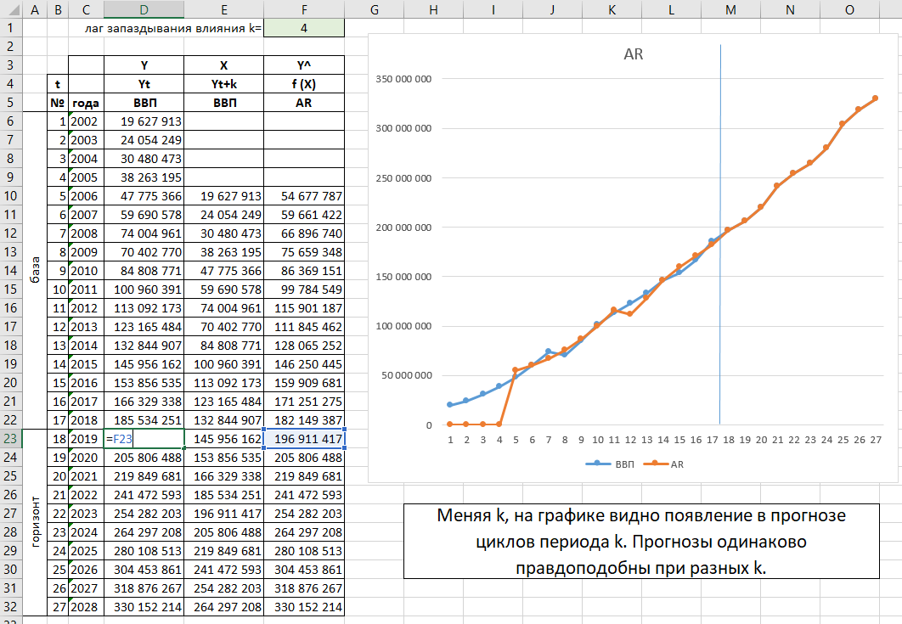
1

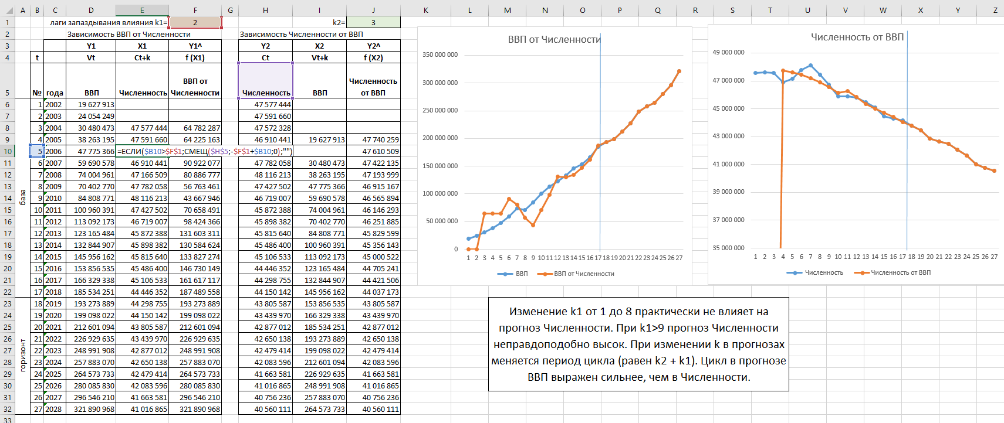
2

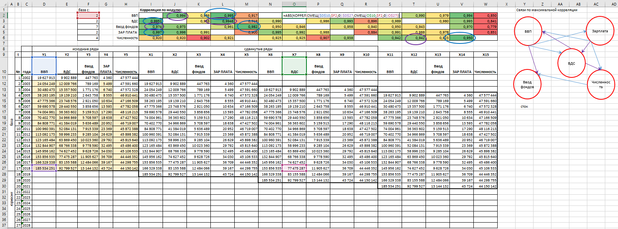
3

4

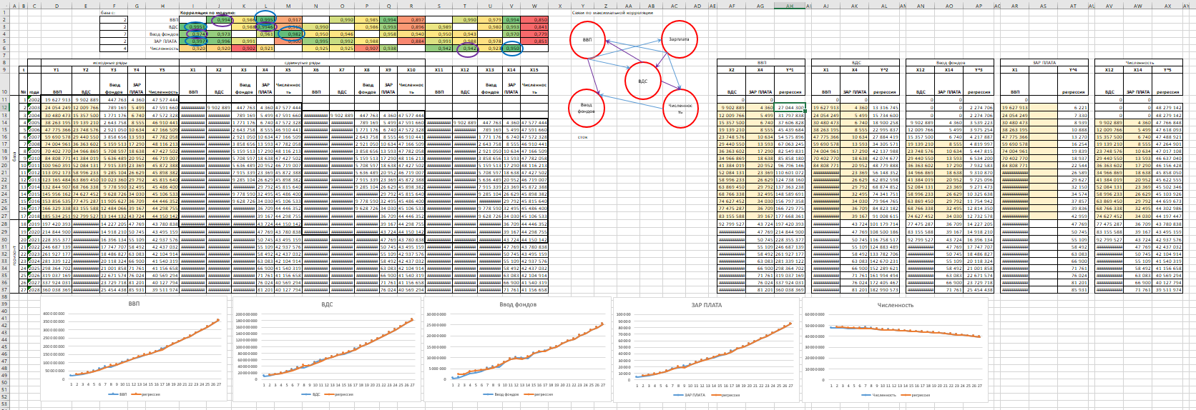
5

